主页
作务完成量
（任务计划数/实际完成）*1 00
主要指类型为“自制件”部分
访问数
（当天登陆系统人数）
完工数
（今日完工任务数）
不合格数
（今日检查不合格数）

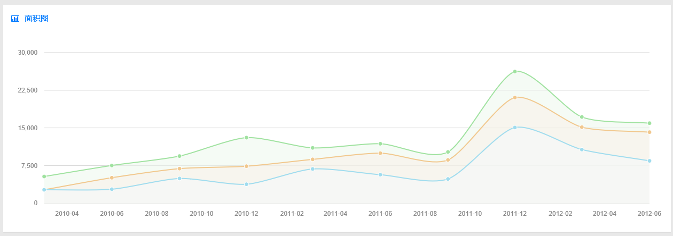
显示两个曲线（可只考虑类型为自制件部分的）
1）任务每月计划数
2）任务每月完成数
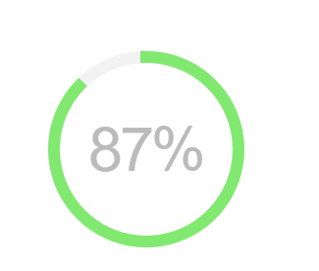
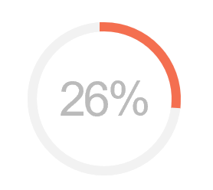

当月进度
以项目级（主计划）
中的计划节点计算
质量合格率

